Selección Modificación F2 Indiv
 |  |  |  |  |  | Código: GFPI-F-165
 |  |  |  |  |  | Versión: 03
 |  |  | PROCESO
 |  |  | GESTIÓN DE FORMACIÓN PROFESIONAL INTEGRAL
 |  |  | NOMBRE DEL FORMATO
 | FORMATO DE SELECCIÓN Y MODIFICACIÓN DE ALTERNATIVA PARA DESARROLLAR ETAPA PRODUCTIVA (INDIVIDUAL)
 |  |  | CLASIFICACIÓN DE LA INFORMACIÓN
x
Pública |  | Pública Clasificada |  |  | Pública Reservada

 |  |  | 1. Información de la persona con rol de aprendiz
Fecha de solicitud: | Tipo de documento de identificación :(T.I. / C. C / PEP / Extranjería /Otro) | Número de documento: | Nombres y apellidos: | Teléfono de contacto | Correo | electrónico
2026-06-10 | CC | 75107425 | Luis Fernando Alzate Lopez | 3104604592 | lfalzatel@gmail.com
Dirección de residencia | Departamento | Ciudad | Persona en situación de discapacidad | ¿Cuál es la situación de discapacidad que presenta?
carrera 59 #37D 50 | Antioquia | Rionegro | Si ( ) No ( x )
 |  |  | 2. Información académica
Código / Nombre de la Regional: | Código / Nombre centro de formación: |  | Número de Grupo - ficha: | Nivel y Programa de formación: |  | Modalidad de formación:
REGIONAL ANTIOQUIA | CENTRO DE LA INNOVACIÓN, LA AGROINDUSTRIA Y LA AVIACIÓN |  | 2899730 | TECNÓLOGO | ADSO | Presencial
Jornada: | Fecha de inicio del Grupo-ficha: | Fecha fin del Grupo-ficha: | Marque con una | X el tipo de solicitud | Fecha inicio de etapa productiva: | Fecha fin de etapa productiva:
Nocturna | 2024-02-06 | 2025-12-11 | Selección de alternativa: ( x ) | Modificación de alternativa ( ) | 2025-12-05 | 2026-06-05
 |  | 3. Selección o modificación de la alternativa de etapa productiva
 |  | Marque con una X la alternativa que desea ejecutar
 | Contrato de aprendizaje (Regular) |  |  | Asesoría a Pymes
Contrato de aprendizaje | Estrategia economía popular y/o campesina |  |  | De apoyo a una unidad productiva familiar
 | SENNOVA |  | Contrato vínculo formativo* | Apoyo a una institución estatal nacional, territorial, ONG o entidad sin ánimo de lucro | X
Monitorías | Monitoría (Regular) |  |  | Estrategia economía popular y/o campesina
 | SENNOVA |  | Vínculo laboral o contractual | Vinculo laboral o contractual (Regular)
 | SENA Empresa |  |  | Estrategia economía popular y/o campesina
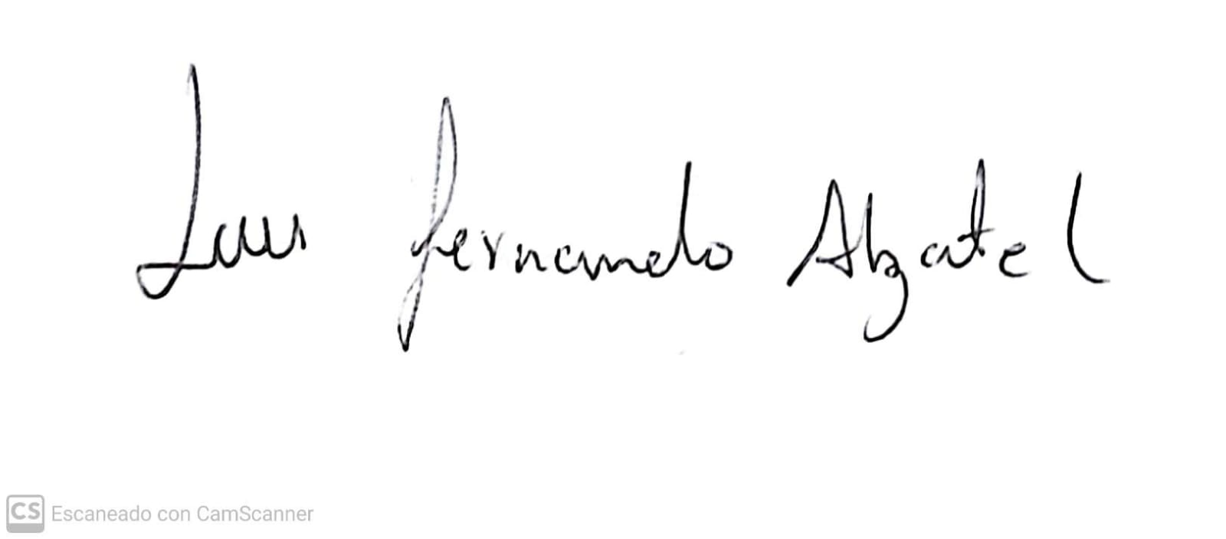
 | SENA Proveedor Sena
 | SENA Producción de centros
 | Proyecto productivo bajo enfoque empresarial |  |  | Luis Fernando Alzate Lopez
Proyecto productivo | Proyecto productivo bajo enfoque I+D+i |  |  | Nombre y firma de la persona con rol de aprendiz
 | Proyectos ruta emprendedora
 | Estrategia economía popular y/o campesina
 | SENNOVA |  |  | Nombre y firma de la persona con rol de coordinador académico (quien avala)
* De acuerdo a la Resolución 623 de 2020, emanada por el Ministerio de trabajo, pasantía pasa a denominarse vínculo formativo.
Nota 1: | Para la aprobación y/o modificación de alternativa de etapa Productiva se requiere Vo.Bo. de la persona con rol de coordinador académico del centro de formación. |  |  | Fecha de aval: | DD/MM/AAAA
Nota 2: | Con la firma de este documento autorizo al SENA para el tratamiento de mis datos personales, teniendo en cuenta la Ley 1581 de 2012, protección de datos personales:
 | La autorización suministrada en el presente formato faculta al SENA para que dé a sus datos aquí recopilados el tratamiento señalado en la política de privacidad para el tratamiento de datos personales del SENA. La autorización contempla el envío
 | de información de eventos, actividades o servicios de la entidad. El titular de los datos podrá, en cualquier momento solicitar al SENA que la información sea modificada, actualizada o retirada de las bases de datos, si así está almacenada

